R-Z型电机接地噪音高压测试
1.电机装入治具
2.接线
棕（230V/220V）
黑（120V/110V）
蓝（230V/220V）
白（120V/110V）
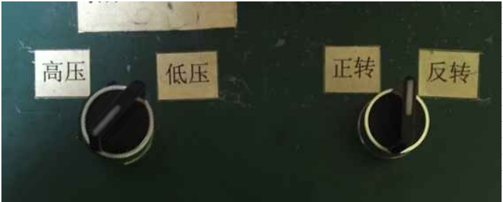
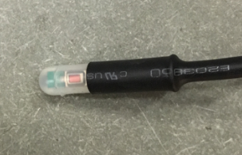
3.低压测试电机吸合
按到低压测试吸合，再按行程头引出设置线按钮，测试电机刹车正常吸合，电机正常转动
短按（时间小于1S）行程头引出设置线按钮，可以控制电机上/下行及停止
4.测试噪音
★注意不要反转，电机无杂音、异响
开关打到高压，再按引出设置线按钮，电机减速端靠近耳朵处听，无杂音异音、变音等现象，正反转都要检查
DOOYA 作业指导书JS-9-1.639 C/00
适用类型：R/Z型电机[CM833#] | 制程站别：接地噪音高压测试 | 人数：1 | 标准工时： | 日期：2019/2/18
作业步骤：

高压、接地测试接线琴键夹
5.高压、接地测试电源线接线
接地线接左边琴键夹，蓝（白）、棕（黑）线接右边琴键夹
放大
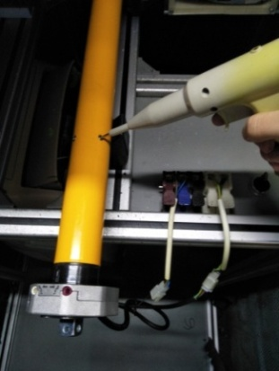
6.高压、接地测试
放大
测试枪头部金属部分触碰销子或接地螺丝及驱动头螺丝处，然后按下测试枪按钮，测试枪指示灯亮，开始测试

按到高压，在按正反转，分贝仪距离电机减速端5CM处测噪音值
★按图示在外管减速端往下4-6cm，且分贝仪距离电机5cm处测试噪音值
5cm
4-6cm
7.电机恢复出厂设置
通电状态下长按行程引出设置线，直到电机第三次声音及转动提示后松手，电机恢复出厂设置成功，期间会有两次转动提示，不要松开按钮
★电机出厂前必须100%恢复出厂设置
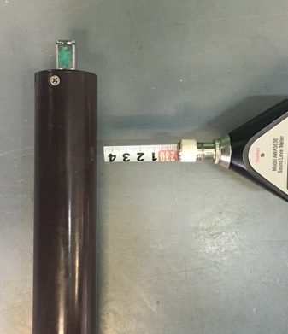

测试中，“TEST”黄色指示灯亮
测试结束，测试合格时，“PASS”绿色指示灯亮
测试结束，测试不合格时，“FAIL”红色指示灯亮，并伴有警报声音
★测试不合格时设备红色指示灯亮，并伴有警报声音，按下“RESET”键重置设备
RESET键

